Participantes
Handsofthelp Learning & Training
 |  |  |  |  |  |  |  |  |  |  |  |  | RESULTADOS
 |  | ASISTENCIAS |  |  |  |  |  | PAGOS
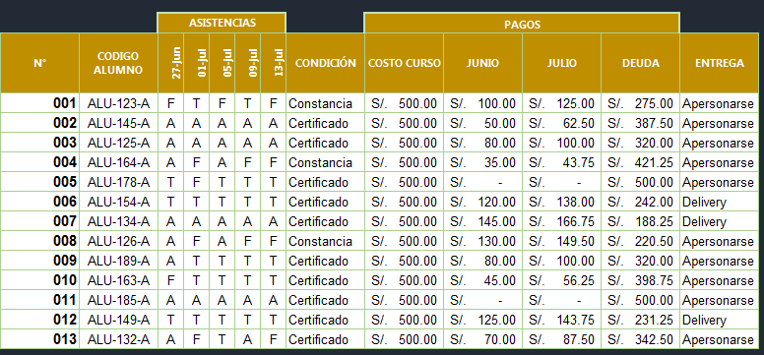
N° | CODIGO ALUMNO | 2009-06-27 | 2009-07-01 | 2009-07-05 | 2009-07-09 | 2009-07-13 | CONDICIÓN | COSTO CURSO | JUNIO | JULIO | DEUDA | ENTREGA
001 | ALU-123-A | F | T | F | T | F |  | S/. 500.00 | S/. 100.00
002 | ALU-145-A | A | A | A | A | A |  | S/. 500.00 | S/. 50.00
003 | ALU-125-A | A | A | A | A | A |  | S/. 500.00 | S/. 80.00
004 | ALU-164-A | A | F | A | F | F |  | S/. 500.00 | S/. 35.00
005 | ALU-178-A | T | F | T | T | T |  | S/. 500.00 | S/. -
006 | ALU-154-A | T | T | T | T | T |  | S/. 500.00 | S/. 120.00
007 | ALU-134-A | A | A | A | A | A |  | S/. 500.00 | S/. 145.00
008 | ALU-126-A | A | F | A | F | F |  | S/. 500.00 | S/. 130.00
009 | ALU-189-A | A | T | T | T | T |  | S/. 500.00 | S/. 80.00
010 | ALU-163-A | F | T | T | T | T |  | S/. 500.00 | S/. 45.00
011 | ALU-185-A | A | A | A | A | A |  | S/. 500.00 | S/. -
012 | ALU-149-A | T | T | T | T | T |  | S/. 500.00 | S/. 125.00
013 | ALU-132-A | A | F | T | A | F |  | S/. 500.00 | S/. 70.00

CONDICIÓN: Se recibe certificado si tiene menos de 3 faltas, caso contrario recibe constancia.
JULIO: Si el pago en JUNIO es mayor a 100, entonces 15% de JUNIO, caso contrario 25% de Junio
DEUDA: COSTO CURSO - (JUNIO + JULIO)
ENTREGA: Si recibe certificado y su deuda es menor a 300, la entrega será a DELIVERY caso contrario APERSONARSE.

